상품제안서
캘러웨이 ERC 소프트 트리플트랙 옐로우 6구/12구 | 상품코드: S39767

 |  |  |  |  |  |  | 02-713-8555 | www.synergygift.co.kr
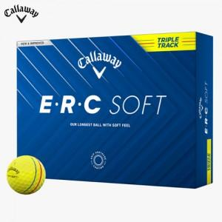

【상세/제작정보】 | <p><span style="font-size: 14pt;">* 6구&nbsp;</span><span style="font-size: 14pt;">검정색 무지 하프케이스로 출고됩니다.</span>​</p>

【인쇄/포장옵션】 | 풀칼라 / 포장지포장

【공급단가】 | 수량 | 20~ | 100~ | 300~ | 500~ | 1,000~
*VAT별도 | 6구 | 24,370원 | 23,980원 | 23,400원 | 22,810원 | 22,420원
 | 12구 | 48,750원 | 47,970원 | 46,800원 | 45,630원 | 44,850원

【상품 URL】 | https://www.synergygift.co.kr:443/src/goods_detail.php?gdno=39767

